상품제안서
EASY 카드형 3.0 USB메모리 스윙방식[인쇄무료] | 상품코드: F15661

 |  | 02-412-0044 | www.easy1.co.kr
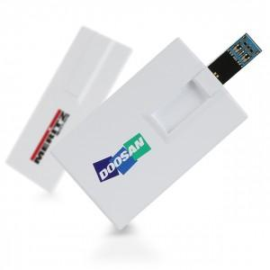 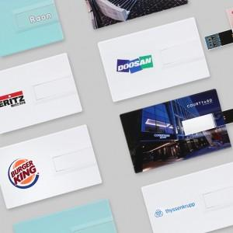

【상세/제작정보】 | 빠르고 안정적인 USB 3.0 ! 슬림한 카드형 디자인 & 스윙타입 일체형 커넥터

【인쇄/포장옵션】 | 풀칼라, 개별인쇄 / 포장지포장

【공급단가】 | 수량
*VAT별도 | 16G
 | 32G
 | 64G
 | 128G

【상품 URL】 | http://www.easy1.co.kr/src/goods_detail.php?gdno=15661

